Notice explicative
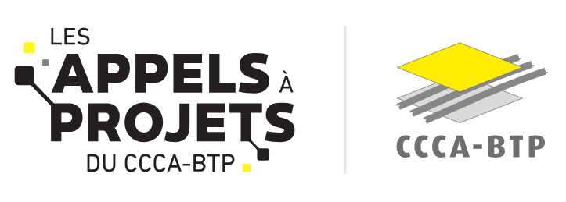

A LIRE AVANT Aide à la complétude de l'annexe financière THEME OUVERT ET THEME LIBRE
Onglet 1. Budget détaillé
Cet onglet doit être complété par vos soins (cellules en jaune clair notamment), de façon exhaustive et sans modifier la structure du fichier. FRAIS DE PERSONNEL DEDIÉS AU PROJET : Cette section comprend les salaires chargés du personnel salarié de votre structure directement impliqués dans la réalisation de votre projet pour mener à bien les différentes tâches et activités prévues dans le projet et supportées par le porteur et/ ou en cas de consortium par les membres du consortium PRESTATIONS INTELLECTUELLES SOUS-TRAITÉES : Cette section concerne les montants versés à des prestataires externes à votre structure (consultants, experts, entreprises pour des services spécialisés nécessaires au projet...) au titre des prestations intellectuelles externalisées. Ces prestations viennent compléter les compétences internes de votre structure et doivent être nécessaires pour répondre à des besoins spécifiques de votre projet. Pour rappel, le montant de sous traitance de prestations intellecturelles ne doit pas dépasser 30 % du budget total du Projet et doivent être clairement mentionnés dans le budget proposé. (cf cahier des charges) Bien vous assurer que la sous-traitance intégrée au projet n’entre pas en contradiction et rend possible la nécessité de pouvoir procéder à l’essaimage qui comprend la diffusion à titre gratuit des productions et des résultats du projet. AUTRES DÉPENSES DE FONCTIONNEMENT : Cette section concerne les autres dépenses de fonctionnement, strictement nécessaires à la réalisation du projet. Une liste déroulante vous est proposée pour sélectionner le type de dépense concerné. Assurez vous que les dépenses de formation ne font pas l’objet d’une prise en charge même partielle de la part d’un OPCO INVESTISSEMENTS (DONT ÉQUIPEMENTS): Cette section comprend les coûts d’équipement et autres immobilisations dédiées au Projet (logiciels, matériels, agencements, etc.) dont la durée d’amortissement est supérieure à 3 ans (donc non pris en charge par les NPEC et

Onglet 2. Plan de financement
Dans cet onglet, le coût prévisionnel s'alimente automatiquement depuis l'onglet 1.Budget détaillé. Il conviendra de complèter les cellules en jaune clair, notamment la partie ressources en inscrivant le montant de la subvention sollicitée auprès du CCCA-BTP, des cofinancements envisagés et/ ou accordés, et de l'autofinancement. En cas de recours à un emprunt, l'indiquer en tant que autofinancement. Attention seule la TVA non récupérable (assujestissement, assujestissement partiel, non assujestissement, redevable, redevable partiel, non redevable) doit etre intégrée dans votre budget projet

Dépenses éligibles |  | Dépenses non éligibles
-Coûts de prestations intellectuelles : montants versés à des prestataires externes à votre structure (consultants, experts, entreprises pour des services spécialisés nécessaires au projet...) au titre des prestations intellectuelles externalisées. Ces dépenses ne doivent pas excéder 30% du coût total du projet. -Dépenses de campagnes, de promotion, ou de communication (y compris évènementielles) et de valorisation du projet; -Dépenses de personnel affectées au projet directement supportées par le porteur de projet. L'équipe projet doit être clairement identifiée dans le projet ainsi que son temps dévolu au projet -Frais liés à la production de l’attestation du commissaire aux comptes ou de l’expert-comptable, spécifique au projet -Coûts d’équipement et autres immobilisations dédiées au Projet (logiciels, matériels, agencements, etc.) dont la durée d’amortissement est supérieure à 3 ans (base : dépenses non prises en charge par les NPEC et par les OPCO et notamment par Constructys). Le taux de financement des dépenses retenues sera plafonné à hauteur de 50 % maximum de ces dépenses . |  | -Frais de déplacement, restauration et hébergement des prestataires -Concours aux frais généraux, frais bancaires, et toute charge non spécifique au projet -Heures de face à face pédagogiques dont le financement est déjà assuré par le NPEC -Heures de formation du personnel dont la prise en charge est assurée dans le cadre du plan de formation -Investissements immobiliers liés à des constructions ou entretiens d’immeubles (cf.le cahier des charges)

Statut du cofinancement | Catégorie prestations intellectuelles | Catégories fonctionnement | Catégories équipements
Obtenu | Audit et diagnostic | Achats de matières, de marchandises et de fournitures diverses | Logiciels
Demandé | Conception | Communication / Manifestations / Séminaires | Matériels
Pas encore demandé | Développements IT | Abonnements spécifiques au projet | Agencements
 | Accompagnement à la mise en œuvre | Frais de missions et déplacements des collaborateurs | Aléas
 | Valorisation du projet | Formation du personnel (hors plan de formation) | Autre (à préciser)
 | Autre (à préciser) | Honoraires (CAC, expert comptable)
 |  | Autres charges (à préciser)

